VALORES Y EXP
 |  | HOMBRO |  |  |  |  | CODO |  | ANTEBZO (CODO)
FLEX | EXT | ABD | ADD | ROT INT | ROT EXT |  | FLEX | EXT | PRON | SUP
180° | 60° | 180° | 30° | 90° | 70° |  | 150° | 0° | 80° | 80°

 | RADIOCARPIANA |  |  |  | MCF |  | IFP |  | IFD
FLEX | EXT | INCL R | INCL C |  | FLEX | EXT | FLEX | EXT | FLEX | EXT
80° | 70° | 20° | 30° |  | 90° | 45° | 100° | 0° | 90° | 0°

PULGAR |  |  | OPOSICION P. |  |  |  | METACARPOFAL P. |  | INTERFAL P.
ABD | ADD |  | MEDIDO CON REGLA |  |  |  | FLEX | EXT | FLEX | EXT
70° | 0° |  | HASTA REGION HIPOTENAR |  |  |  | 50° | 0° | 80° | 20°

 |  | CADERA |  |  |  |  | RODILLA
FLEX | EXT | ABD | ADD | ROT INT | ROT EXT |  | FLEX | EXT
120° | 30° | 45° | 30° | 45° | 45° |  | 135° | . -10°

 | TOBILLO |  |  |  | MTF HALLUX |  |  | INTERF HALLUX
PLANTIF | DORSIF | INV | EVER |  | FLEX | EXT |  | FLEX | EXT
50° | 20° | 35° | 15° |  | 45° | 70° |  | 90° | 0°

MTF |  | IFP |  | IFD
FLEX | EXT | FLEX | EXT | FLEX | EXT
40° | 40° | 35° | 0° | 60°

 | CC |  |  |  | C DL
FLEX | EXT | INC LAT | ROT |  | INCL LAT | ROT LAT
0°-45° | 0°-45° | 0°-45° | 0°- 60° |  | 0°-35° | 0°-45°

Forma unificada para tomar la goniometria, Siempre la misma posicion al inicio y al final del TTO
HOMBRO |  | paciente sentado
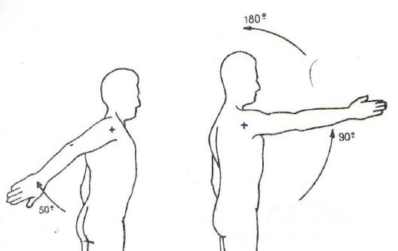

CODO | posició n anatomica |  |  | Paciente sentado o en decubito supino
MUÑECA

FLEX/ |  |  | PRON/ SUP |  |  |  | INCL
EXT |  |  | (lapiz en puño) |  |  |  | eje: dedo mayor

CADERA
FLEX/EXT | decubito lateral
ABD/ADD |  |  |  | ROT
 |  |  |  | decubito prono/
 |  |  |  | sentado

ROD | decubito supino |  |  | TOB | decubito supino

CC | paciente sentado

C DL | paciente parado
 |  |  |  |  |  | paciente sentado

PERIMETRIA
CODO: articulación |  |  | MUÑECA: articulacion
MANO: cabeza de metacarpianos |  |  |  | DEDOS: aclarar

